2023
Žalio pieno supirkimo kainų Lietuvoje iš pieno gamintojų suvestinė ataskaita (2023 m. gruodžio mėn.)

Atnaujinta: 2024.01.23

Žalio pieno supirkimo kaina iš pieno gamintojų pagal tiekėjus |  | Matavimo vnt. | 2022 | 2023 |  |  |  |  |  |  |  |  |  |  |  | Pokytis, proc. |  | Prognozuojama
 |  |  | gruodis | sausis | vasaris | kovas | balandis | gegužė | birželis | liepa | rugpjūtis | rugsėjis | spalis | lapkritis | gruodis | mėnesio* | metų** | 2024 m. sausis
Iš Lietuvos pieno gamintojų
Natūralaus riebumo pienas
Iš ūkininkų ir šeimos ūkių |  | EUR/t | 487.67 | 425.85 | 346.55 | 357.68 | 354.29 | 332.11 | 318.82 | 314.54 | 311.47 | 325.17 | 362.47 | 393.54 | 411.15 | 4.47 | -15.69
Iš žemės ūkio bendrovių ir įmonių |  |  | 547.45 | 473.60 | 402.70 | 420.37 | 421.26 | 406.92 | 395.81 | 395.55 | 394.01 | 405.73 | 439.96 | 461.91 | 476.63 | 3.19 | -12.94
Bendra vidutinė kaina1) |  |  | 509.50 | 443.80 | 368.64 | 381.94 | 379.32 | 357.87 | 344.47 | 341.04 | 338.74 | 351.62 | 389.37 | 419.67 | 436.66 | 4.05 | -14.30
Vidutinis supirkto pieno riebumas3) |  | % | 4.45 | 4.36 | 4.33 | 4.35 | 4.30 | 4.16 | 4.06 | 4.04 | 4.04 | 4.10 | 4.32 | 4.41 | 4.41 | 0.00 | -0.90
Vidutinis supirkto pieno baltymingumas4) |  |  | 3.51 | 3.44 | 3.46 | 3.46 | 3.41 | 3.39 | 3.34 | 3.32 | 3.31 | 3.42 | 3.57 | 3.56 | 3.54 | -0.56 | 0.85
Bazinių rodiklių pienas2)
Iš ūkininkų ir šeimos ūkių |  | EUR/t | 372.67 | 335.00 | 273.11 | 280.88 | 284.78 | 272.37 | 267.86 | 266.46 | 263.89 | 265.16 | 276.31 | 297.08 | 311.50 | 4.85 | -16.41
Iš žemės ūkio bendrovių ir įmonių |  |  | 405.98 | 358.92 | 306.09 | 317.88 | 321.82 | 318.07 | 318.06 | 320.42 | 319.43 | 322.11 | 333.16 | 344.53 | 357.42 | 3.74 | -11.96
Bendra vidutinė kaina1) |  |  | 385.07 | 344.20 | 286.37 | 295.53 | 299.07 | 288.60 | 285.08 | 284.65 | 282.78 | 284.20 | 296.13 | 315.35 | 329.51 | 4.49 | -14.43
Lietuvos pieno supirkėjų mokėta vidutinė pieno kaina1) šalies ir kitų ES valstybių pieno gamintojams už: | natūralaus riebumo pieną | EUR/t | 509.39 | 443.75 | 368.52 | 381.80 | 379.22 | 357.84 | 344.49 | 341.08 | 338.75 | 351.62 | 389.34 | 419.62 | 436.73 | 4.08 | -14.26 | 427.83
 | bazinių rodiklių pieną |  | 385.16 | 344.22 | 286.32 | 295.48 | 298.99 | 288.56 | 285.09 | 284.65 | 282.80 | 284.21 | 296.12 | 315.34 | 329.54 | 4.50 | -14.44 | 331.25

Pastaba: duomenys pateikti pagal Pieno supirkimo ir pardavimo mėnesio ataskaitą PS-2.
1) vidutinė svertinė pieno gamintojams mokėta kaina (be PVM);
2) bazinių rodiklių pienas (riebumas – 3,4 %, baltymingumas – 3,0 %), perskaičiuotas pagal metodiką, patvirtintą Lietuvos Respublikos žemės ir miškų ūkio ministerijos 1998 m. vasario mėn. 12 d. įsakymu Nr. 67;
3) ir 4) svertinis.
* lyginant 2023 m. gruodžio mėn. su lapkričio mėn.; ** lyginant 2023 m. gruodžio mėn. su 2022 m. gruodžio mėn.
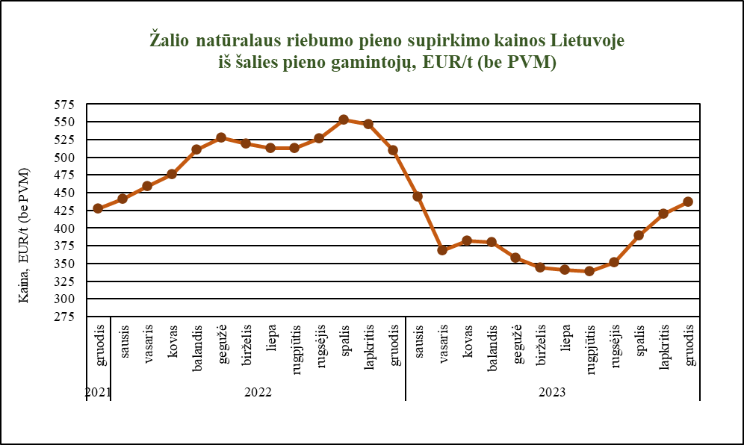

Šaltinis ŽŪDC (LŽŪMPRIS)

© VĮ Žemės ūkio duomenų centras (ŽŪDC)
Naudojant VĮ Žemės ūkio duomenų centro informaciją, būtina nurodyti informacijos šaltinį.

